1_UI
Screen | Screen name | Jobs | Note | Coding time | Screen Image
KSU001_個人スケジュール修正(職場別)
A | 個人スケジュール修正(職場別)
 |  | 画面イメージ | 0 note | 0
 |  | xhtml - html/binding/control | remove 14 item | 0
 |  | CSS |  | 0
 |  | MVVM (dựng model, useCase, services) |  | 0
 |  | 項目制御 | có 0 item liên quan giá trị ※, x, default | 0
 |  | 処理概要 | Có 0 xử lý | 0
 |  | UI処理 |  | 6

A | 個人スケジュール修正(職場別) |  |  |  | 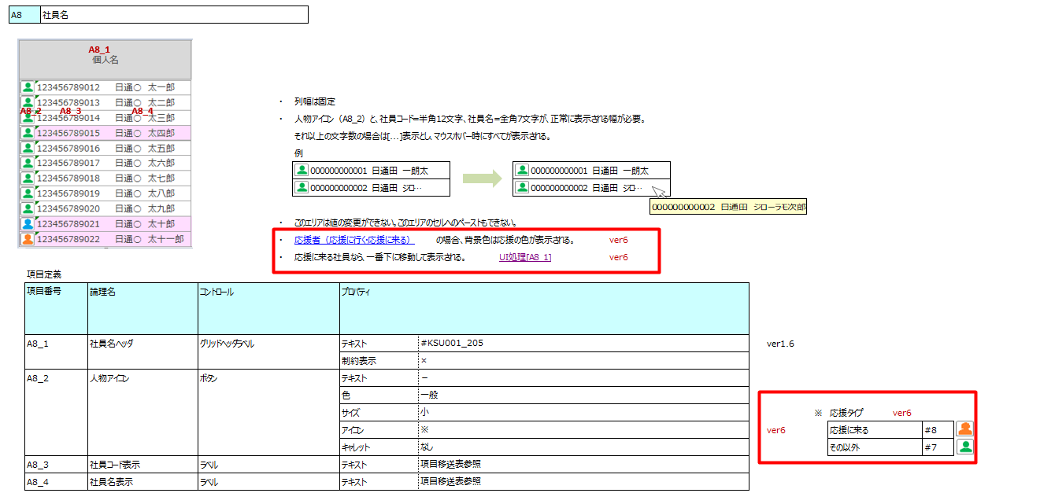
 |  | 画面イメージ | 0 note | 0
 |  | xhtml - html/binding/control | 0 items | 0
 |  | CSS |  | 0
 |  | MVVM (dựng model, useCase, services) |  | 0
 |  | 項目制御 | có 2 item liên quan giá trị ※, x, default | 0
 |  |  |  | 0
 |  | 処理概要 | Có 0 xử lý | 0
 |  | UI処理 |  | 16
 |  | note | set background,icon cho nhân viên support, order nhân viên support đến và đẩy xuống cuối danh sách nhân viên.
A | 個人スケジュール修正(職場別)
 |  | 画面イメージ | 0 note | 0
 |  | xhtml - html/binding/control | 19 items | 0
 |  | CSS |  | 0
 |  | MVVM (dựng model, useCase, services) |  | 4
 |  | 項目制御 | có 2 item liên quan giá trị ※, x, default | 0
 |  |  | ※ | 0
 |  | 処理概要 | Có 0 xử lý | 0
 |  | UI処理 |  | 0

A | 個人スケジュール修正(職場別)
 |  | 画面イメージ | 0 note | 0
 |  | xhtml - html/binding/control | 24 items | 0
 |  | CSS |  | 0
 |  | MVVM (dựng model, useCase, services) | update list sid truyền lên | 0.5
 |  | 項目制御 | có 2 item liên quan giá trị ※, x, default | 0
 |  |  | ※ | 0
 |  | 処理概要 | Có 0 xử lý | 0
 |  | UI処理 |  | 0

A | カードNOの登録_目次画面
 |  | 画面イメージ | 0 note | 0
 |  | xhtml - html/binding/control | 2 items (nhúng combobox vào Grid cuả Mạnh) | 0
 |  | CSS |  | 0
 |  | MVVM (dựng model, useCase, services) | update list sid truyền lên | 0.5
 |  | 項目制御 | có 0 item liên quan giá trị ※, x, default | 0
 |  |  | ※ | 0
 |  | 処理概要 | Có 0 xử lý | 0
 |  | UI処理 |  | 0

A | 個人スケジュール修正(職場別) |  |  |  | 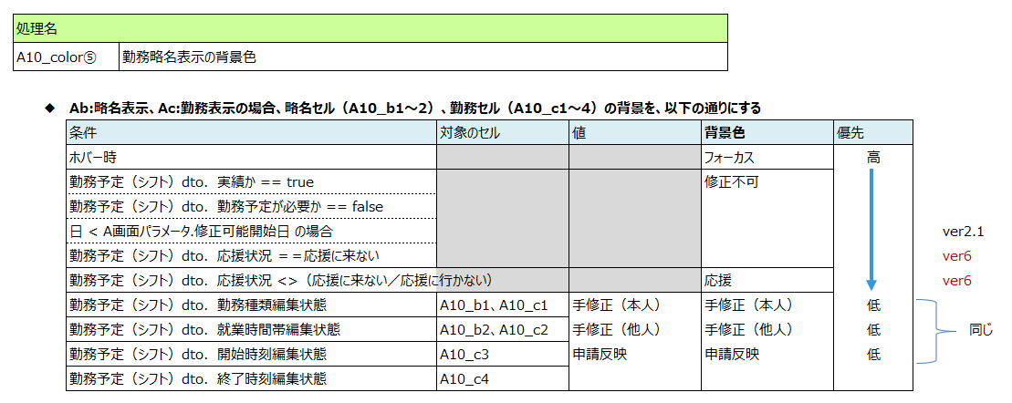
 |  | 画面イメージ | 0 note | 0
 |  | xhtml - html/binding/control |  | 0
 |  | CSS |  | 0
 |  | MVVM (dựng model, useCase, services) | set màu background cho mode Ab,Ac | 4
 |  | 項目制御 |  | 0
 |  |  | ※ | 0
 |  | 処理概要 | Có 0 xử lý | 0
 |  | UI処理 |  | 0

A
 |  | 画面イメージ | 0 note | 0
 |  | xhtml - html/binding/control |  | 0
 |  | CSS |  | 0
 |  | MVVM (dựng model, useCase, services) | update list sid truyền lên | 0.5
 |  | 項目制御 | có 0 item liên quan giá trị ※, x, default | 0
 |  |  | ※ | 0
 |  | 処理概要 | Có 0 xử lý | 0
 |  | UI処理 |  | 0

A |  |  |  |  | 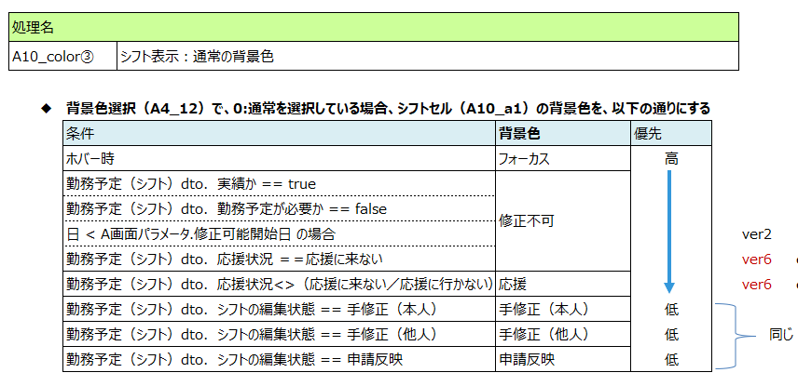
 |  | 画面イメージ | 0 note | 0
 |  | xhtml - html/binding/control
 |  | CSS |  | 0
 |  | MVVM (dựng model, useCase, services) | set màu background cho mode Aa | 4
 |  | 項目制御 | có 0 item liên quan giá trị ※, x, default | 0
 |  |  | ※ | 0
 |  | 処理概要 | Có 0 xử lý | 0
 |  | UI処理 |  | 0

A |  |  |  |  | 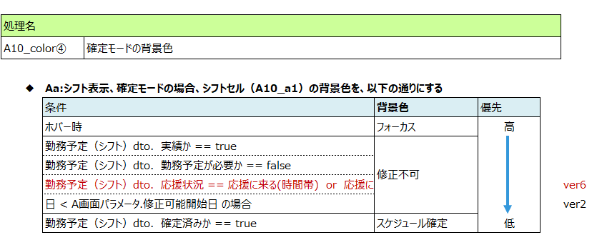
 |  | 画面イメージ | 0 note | 0
 |  | xhtml - html/binding/control |  | 0
 |  | CSS |  | 0
 |  | MVVM (dựng model, useCase, services) | set màu background cho mode confirm | 6
 |  | 項目制御 | có 0 item liên quan giá trị ※, x, default | 0
 |  |  | ※ | 0
 |  | 処理概要 | Có 0 xử lý | 0
 |  | UI処理 |  | 0

A |  |  |  |  | 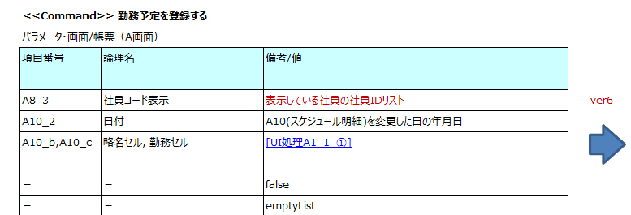
 |  | 画面イメージ | 0 note | 0
 |  | xhtml - html/binding/control |  | 0
 |  | CSS |  | 0
 |  | MVVM (dựng model, useCase, services) | update list sid truyền lên | 1
 |  | 項目制御 | có 0 item liên quan giá trị ※, x, default | 0
 |  |  | ※ | 0
 |  | 処理概要 | Có 0 xử lý | 0
 |  | UI処理 |  | 0

A |  |  |  |  | 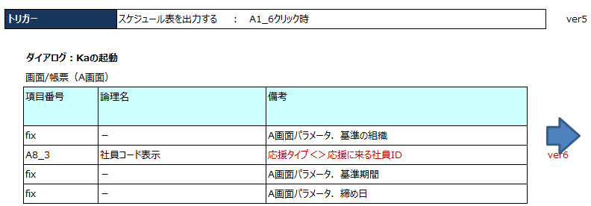 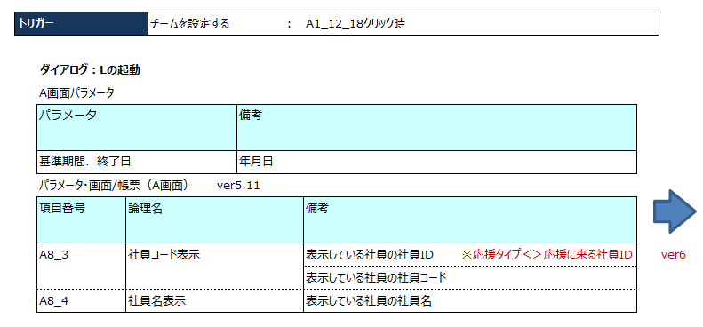
 |  | 画面イメージ | 0 note | 0
 |  | xhtml - html/binding/control |  | 0
 |  | CSS |  | 0
 |  | MVVM (dựng model, useCase, services) | update list sid truyền sang dialog | 4
 |  | 項目制御 | có 0 item liên quan giá trị ※, x, default | 0
 |  |  | ※ | 0
 |  | 処理概要 | Có 0 xử lý | 0
 |  | UI処理 |  | 0

A | カードNOの登録_目次画面 |  |  |  | 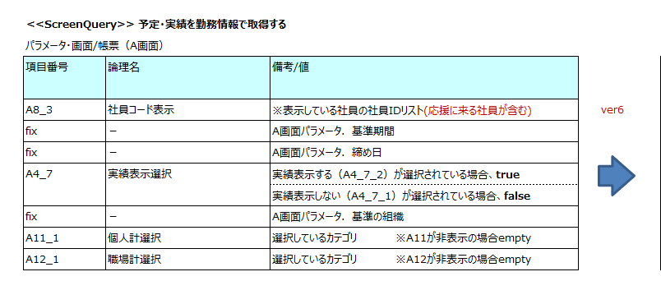
 |  | 画面イメージ | 0 note | 0
 |  | xhtml - html/binding/control |  | 0
 |  | CSS |  | 0
 |  | MVVM (dựng model, useCase, services) | update list sid truyền lên | 1
 |  | 項目制御 | có 0 item liên quan giá trị ※, x, default | 0
 |  |  | ※ | 0
 |  | 処理概要 | Có 0 xử lý | 0
 |  | UI処理 |  | 0

A
 |  | 画面イメージ | 0 note | 0
 |  | xhtml - html/binding/control |  | 0
 |  | CSS |  | 0
 |  | MVVM (dựng model, useCase, services) | update list sid truyền lên | 0.5
 |  | 項目制御 | có 0 item liên quan giá trị ※, x, default | 0
 |  |  | ※ | 0
 |  | 処理概要 | Có 0 xử lý | 0
 |  | UI処理 |  | 0

A
 |  | 画面イメージ | 0 note | 0
 |  | xhtml - html/binding/control |  | 0
 |  | CSS |  | 0
 |  | MVVM (dựng model, useCase, services) | update list sid truyền lên | 0.5
 |  | 項目制御 | có 0 item liên quan giá trị ※, x, default | 0
 |  |  | ※ | 0
 |  | 処理概要 | Có 0 xử lý | 0
 |  | UI処理 |  | 0

A | カードNOの登録_目次画面 |  |  |  | 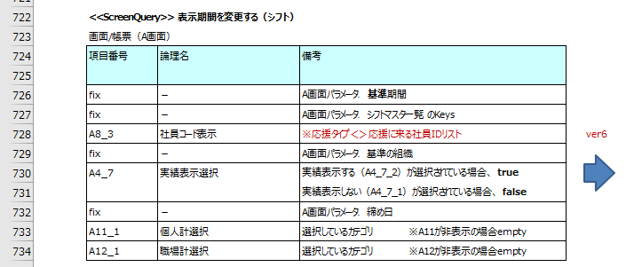 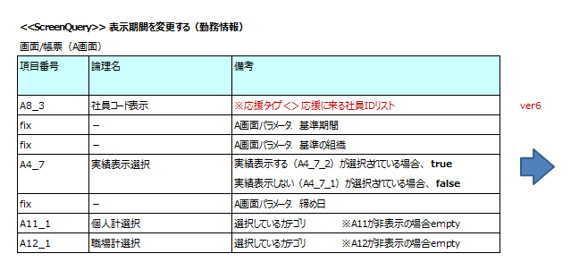
 |  | 画面イメージ | 0 note | 0
 |  | xhtml - html/binding/control |  | 0
 |  | CSS |  | 0
 |  | MVVM (dựng model, useCase, services) | update list sid truyền lên | 1
 |  | 項目制御 | có 0 item liên quan giá trị ※, x, default | 0
 |  |  | ※ | 0
 |  | 処理概要 | Có 0 xử lý | 0
 |  | UI処理 |  | 0

A |  |  |  |  | 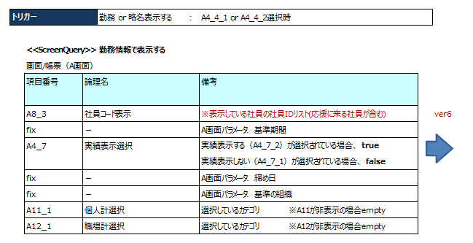
 |  | 画面イメージ | 0 note | 0
 |  | xhtml - html/binding/control |  | 0
 |  | CSS |  | 0
 |  | MVVM (dựng model, useCase, services) | update list sid truyền lên | 0.5
 |  | 項目制御 | có 0 item liên quan giá trị ※, x, default | 0
 |  |  | ※ | 0
 |  | 処理概要 | Có 0 xử lý | 0
 |  | UI処理 |  | 0

A |  |  |  |  | 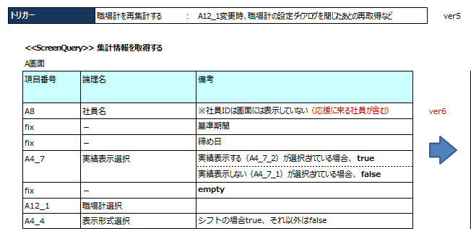 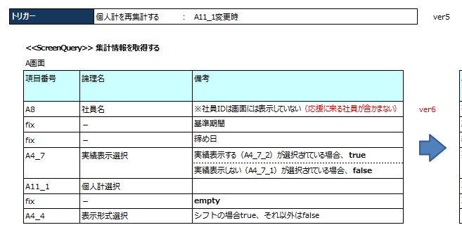
 |  | 画面イメージ | 0 note | 0
 |  | xhtml - html/binding/control |  | 0
 |  | CSS |  | 0
 |  | MVVM (dựng model, useCase, services) | update list sid truyền lên | 1
 |  | 項目制御 | có 0 item liên quan giá trị ※, x, default | 0
 |  |  | ※ | 0
 |  | 処理概要 | Có 0 xử lý | 0
 |  | UI処理 |  | 0

 |  |  | TOTAL | 51.0

2-MenuOCD
PG | Screen | メニュー別OCD | Note | Coding time | Assign
KSU001_個人スケジュール修正(職場別)
 | A-個人スケジュール修正(職場別)
1 | 初期起動の情報取得
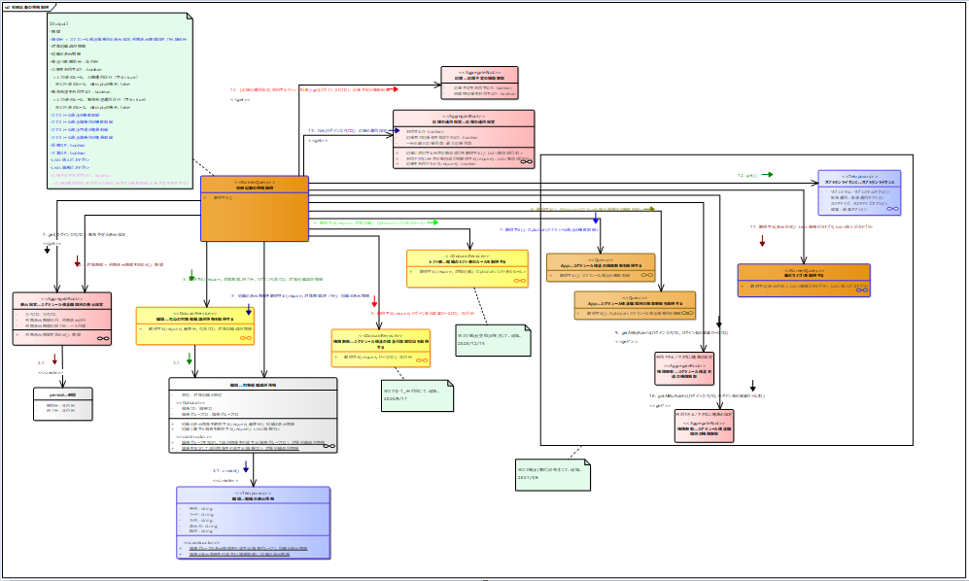
 |  |  | 1. Tạo class ScreenQuerry và DTO - 0.5 | 0
 |  |  | 2. Code ScreenQuery (căn cứ vào số step để ước lượng) 1 step = 0.5H; add thêm 2 step | 1
 |  |  | 3. Implement cái require của 1 domain service (Trung bình 0.2H cho 1 hàm của require, phải đọc tài liệu để đếm) - 1 hàm = 0.25H; có 3 hàm | 0
 |  |  | 4. Code class DTO (phải xem các object Output nhiều hay ít trường để phán đoán) - có 1 object, tổng 4 field; 1 field = 0.05H | 0.05
 |  |  | 5. Code method cho webservice - 0.25H | 0

2 | 対象社員を抽出する
 |  |  | 1. Tạo class ScreenQuerry và DTO - 0.5 | 0
 |  |  | 2. Code ScreenQuery (căn cứ vào số step để ước lượng) 1 step = 0.5H; add thêm 2 step | 1
 |  |  | 3. Implement cái require của 1 domain service (Trung bình 0.2H cho 1 hàm của require, phải đọc tài liệu để đếm) - 1 hàm = 0.25H; có 3 hàm | 0
 |  |  | 4. Code class DTO (phải xem các object Output nhiều hay ít trường để phán đoán) - có 1 object, tổng 4 field; thêm 1 field = 0.05H | 0.05
 |  |  | 5. Code method cho webservice - 0.25H | 0
 |  |  | 6. Code ScreenQuerry 応援者を取得する và DTO - 0.5 | 1.3

3 | 予定・実績を勤務情報で取得する
 |  |  | 1. Tạo class ScreenQuerry và DTO - 0.5 | 0
 |  |  | 2. Code ScreenQuery (căn cứ vào số step để ước lượng) 1 step = 0.5H; add thêm 2 step | 0
 |  |  | 3. Implement cái require của 1 domain service (Trung bình 0.2H cho 1 hàm của require, phải đọc tài liệu để đếm) - 1 hàm = 0.25H; có 3 hàm | 0
 |  |  | 4. Code class DTO (phải xem các object Output nhiều hay ít trường để phán đoán) - có 1 object, tổng 4 field; thêm 1 field = 0.05H | 0
 |  |  | 5. Code method cho webservice - 0.25H | 0
 |  |  | 6. Updatea param truyển vào ScreenQuery 勤務予定（勤務情報）dtoを作成する | 0.25

3.1 | 勤務予定（勤務情報）dtoを作成する
 |  |  | 1. Tạo class ScreenQuerry và DTO - 0.5 | 0
 |  |  | 2. Code ScreenQuery (căn cứ vào số step để ước lượng) 1 step = 0.5H; add thêm 2 step | 0
 |  |  | 3. Implement cái require của 1 domain service (Trung bình 0.2H cho 1 hàm của require, phải đọc tài liệu để đếm) - 1 hàm = 0.25H; có 3 hàm | 0
 |  |  | 4. Code class DTO (phải xem các object Output nhiều hay ít trường để phán đoán) - có 1 object, tổng 4 field; thêm 1 field = 0.05H | 0
 |  |  | 5. Code method cho webservice - 0.25H | 0
 |  |  | 6. Updatea param truyển vào 2 ScreenQuery | 0.25

3.1.1 | 勤務予定で勤務予定（勤務情報）dtoを作成する |  | Dưới đây là template cách ước lượng
 |  |  | 1. Tạo class ScreenQuerry và DTO - 0.5 | 0
 |  |  | 2. Code ScreenQuery (căn cứ vào số step để ước lượng) 1 step = 0.5H; có 1 step | 0
 |  |  | 3. Implement cái require của 1 domain service (Trung bình 0.2H cho 1 hàm của require, phải đọc tài liệu để đếm) - 1 hàm = 0.25H; có 3 hàm | 0
 |  |  | 4. Code class DTO (phải xem các object Output nhiều hay ít trường để phán đoán) - có 1 object, tổng 4 field; 1 field = 0.05H | 0
 |  |  | 5. Code method cho webservice - 0.25H | 0
 |  |  | 6.Update create DTO và thuật toán | 7

3.1.2 | 勤務実績で勤務予定（勤務情報）dtoを作成する
 |  |  | 1. Tạo class ScreenQuerry và DTO - 0.5 | 0
 |  |  | 2. Code ScreenQuery (căn cứ vào số step để ước lượng) 1 step = 0.5H; có 1 step | 0
 |  |  | 3. Implement cái require của 1 domain service (Trung bình 0.2H cho 1 hàm của require, phải đọc tài liệu để đếm) - 1 hàm = 0.25H; có 3 hàm | 0
 |  |  | 4. Code class DTO (phải xem các object Output nhiều hay ít trường để phán đoán) - có 1 object, tổng 4 field; 1 field = 0.05H | 0
 |  |  | 5. Code method cho webservice - 0.25H | 0
 |  |  | 6.Update create DTO và thuật toán | 7

4 | 予定・実績をシフトで取得する
 |  |  | 1. Tạo class ScreenQuerry và DTO - 0.5 | 0
 |  |  | 2. Code ScreenQuery (căn cứ vào số step để ước lượng) 1 step = 0.5H; add thêm 2 step | 0
 |  |  | 3. Implement cái require của 1 domain service (Trung bình 0.2H cho 1 hàm của require, phải đọc tài liệu để đếm) - 1 hàm = 0.25H; có 3 hàm | 0
 |  |  | 4. Code class DTO (phải xem các object Output nhiều hay ít trường để phán đoán) - có 1 object, tổng 4 field; thêm 1 field = 0.05H | 0
 |  |  | 5. Code method cho webservice - 0.25H | 0
 |  |  | 6. Updatea param truyển vào ScreenQuer | 0.25

4.1 | 勤務予定（シフト）dtoを作成する
 |  |  | 1. Tạo class ScreenQuerry và DTO - 0.5 | 0
 |  |  | 2. Code ScreenQuery (căn cứ vào số step để ước lượng) 1 step = 0.5H; add thêm 2 step | 0
 |  |  | 3. Implement cái require của 1 domain service (Trung bình 0.2H cho 1 hàm của require, phải đọc tài liệu để đếm) - 1 hàm = 0.25H; có 3 hàm | 0
 |  |  | 4. Code class DTO (phải xem các object Output nhiều hay ít trường để phán đoán) - có 1 object, tổng 4 field; thêm 1 field = 0.05H | 0
 |  |  | 5. Code method cho webservice - 0.25H | 0
 |  |  | 6. Updatea param truyển vào 2 ScreenQuery | 0.25

4.1.1 | 勤務予定で勤務予定（シフト）dtoを作成する
 |  |  | 1. Tạo class ScreenQuerry và DTO - 0.5 | 0
 |  |  | 2. Code ScreenQuery (căn cứ vào số step để ước lượng) 1 step = 0.5H; có 1 step | 0
 |  |  | 3. Implement cái require của 1 domain service (Trung bình 0.2H cho 1 hàm của require, phải đọc tài liệu để đếm) - 1 hàm = 0.25H; có 3 hàm | 0
 |  |  | 4. Code class DTO (phải xem các object Output nhiều hay ít trường để phán đoán) - có 1 object, tổng 4 field; 1 field = 0.05H | 0
 |  |  | 5. Code method cho webservice - 0.25H | 0
 |  |  | 6.Update create DTO và thuật toán | 7

4.1.2 | 勤務実績で勤務予定（シフト）dtoを作成する
 |  |  | 1. Tạo class ScreenQuerry và DTO - 0.5 | 0
 |  |  | 2. Code ScreenQuery (căn cứ vào số step để ước lượng) 1 step = 0.5H; có 1 step | 0
 |  |  | 3. Implement cái require của 1 domain service (Trung bình 0.2H cho 1 hàm của require, phải đọc tài liệu để đếm) - 1 hàm = 0.25H; có 3 hàm | 0
 |  |  | 4. Code class DTO (phải xem các object Output nhiều hay ít trường để phán đoán) - có 1 object, tổng 4 field; 1 field = 0.05H | 0
 |  |  | 5. Code method cho webservice - 0.25H | 0
 |  |  | 6.Update create DTO và thuật toán | 7

5 | 勤務予定を登録する
 |  |  | 1. Tạo class ScreenQuerry và DTO - 0.5H | 0
 |  |  | 2. Code ScreenQuery (căn cứ vào số step để ước lượng) 1 step = 0.5H; có 2 step | 0
 |  |  | 3. Implement cái require của 1 domain service - 1 hàm = 0.25H , có 3 hàm | 0
 |  |  | 4. Code class DTO (cái này KDP001 đã code rồi ) | 0
 |  |  | 5. Code method cho webservice - 0.25H | 0
 |  |  | 6. add theem 1 step | 1

6 | シフトで勤務予定を登録する
 |  |  | 1. Tạo class ScreenQuerry và DTO - 0.5H | 0
 |  |  | 2. Code ScreenQuery (căn cứ vào số step để ước lượng) 1 step = 0.5H; có 2 step | 0
 |  |  | 3. Implement cái require của 1 domain service - 1 hàm = 0.25H , có 3 hàm | 0
 |  |  | 4. Code class DTO (cái này KDP001 đã code rồi ) | 0
 |  |  | 5. Code method cho webservice - 0.25H | 0
 |  |  | 6. add theem 1 step | 1

8 | 予定・実績を取得する
 |  |  | 1. Tạo class ScreenQuerry và DTO - 0.5 | 0
 |  |  | 2. Code ScreenQuery (căn cứ vào số step để ước lượng) 1 step = 0.5H; add thêm 2 step | 0
 |  |  | 3. Implement cái require của 1 domain service (Trung bình 0.2H cho 1 hàm của require, phải đọc tài liệu để đếm) - 1 hàm = 0.25H; có 3 hàm | 0
 |  |  | 4. Code class DTO (phải xem các object Output nhiều hay ít trường để phán đoán) - có 1 object, tổng 4 field; thêm 1 field = 0.05H | 0
 |  |  | 5. Code method cho webservice - 0.25H | 0
 |  |  | 6. Updatea param truyển vào 2 ScreenQuery | 0.25

10 | 表示期間を変更する（シフト）
 |  |  | 1. Tạo class ScreenQuerry và DTO - 0.5 | 0
 |  |  | 2. Code ScreenQuery (căn cứ vào số step để ước lượng) 1 step = 0.5H; add thêm 2 step | 0
 |  |  | 3. Implement cái require của 1 domain service (Trung bình 0.2H cho 1 hàm của require, phải đọc tài liệu để đếm) - 1 hàm = 0.25H; có 3 hàm | 0
 |  |  | 4. Code class DTO (phải xem các object Output nhiều hay ít trường để phán đoán) - có 1 object, tổng 4 field; thêm 1 field = 0.05H | 0
 |  |  | 5. Code method cho webservice - 0.25H | 0
 |  |  | 6. Updatea param truyển vào 2 ScreenQuery , format lai code cũ | 3

11 | 表示期間を変更する（勤務情報）
 |  |  | 1. Tạo class ScreenQuerry và DTO - 0.5 | 0
 |  |  | 2. Code ScreenQuery (căn cứ vào số step để ước lượng) 1 step = 0.5H; add thêm 2 step | 0
 |  |  | 3. Implement cái require của 1 domain service (Trung bình 0.2H cho 1 hàm của require, phải đọc tài liệu để đếm) - 1 hàm = 0.25H; có 3 hàm | 0
 |  |  | 4. Code class DTO (phải xem các object Output nhiều hay ít trường để phán đoán) - có 1 object, tổng 4 field; thêm 1 field = 0.05H | 0
 |  |  | 5. Code method cho webservice - 0.25H | 0
 |  |  | 6. Updatea param truyển vào 2 ScreenQuery , format lai code cũ | 3

KSU002・KSU003のAP層の影響所
1 | 勤務予定を登録する
 |  |  | 1. Tạo class ScreenQuerry và DTO - 0.5 | 0
 |  |  | 2. Code ScreenQuery (căn cứ vào số step để ước lượng) 1 step = 0.5H; add thêm 2 step | 0
 |  |  | 3. Implement cái require của 1 domain service (Trung bình 0.2H cho 1 hàm của require, phải đọc tài liệu để đếm) - 1 hàm = 0.25H; có 3 hàm | 0
 |  |  | 4. Code class DTO (phải xem các object Output nhiều hay ít trường để phán đoán) - có 1 object, tổng 4 field; thêm 1 field = 0.05H | 0
 |  |  | 5. Code method cho webservice - 0.25H | 0
 |  |  | 6. Updatea command | 1

2 | 予定・実績を取得する
 |  |  | 1. Tạo class ScreenQuerry và DTO - 0.5 | 0
 |  |  | 2. Code ScreenQuery (căn cứ vào số step để ước lượng) 1 step = 0.5H; add thêm 2 step | 0
 |  |  | 3. Implement cái require của 1 domain service (Trung bình 0.2H cho 1 hàm của require, phải đọc tài liệu để đếm) - 1 hàm = 0.25H; có 3 hàm | 0
 |  |  | 4. Code class DTO (phải xem các object Output nhiều hay ít trường để phán đoán) - có 1 object, tổng 4 field; thêm 1 field = 0.05H | 0
 |  |  | 5. Code method cho webservice - 0.25H | 0
 |  |  | 6. Updatea param | 0.5

 |  |  | TOTAL | 42.15

